Tabelle1
 | Score | alpha
length
3 | 76.030 | 0.95 | 76.030 | 44.846 | Soll (Y Achse vertauscht)
4 | 80.360 |  | 76.342 | 45.158
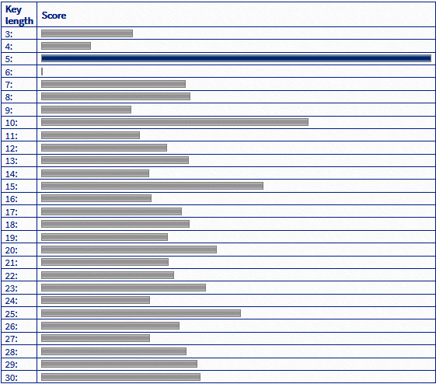
5 | 100.170 |  | 91.3444 | 60.161
6 | 79.900 |  | 67.52068 | 36.337
7 | 83.090 |  | 67.175146 | 35.992
8 | 86.320 |  | 66.8848887 | 35.701
9 | 88.780 |  | 65.877644265 | 34.694
10 | 100.170 |  | 73.404262052 | 42.221
11 | 91.500 |  | 61.497548949 | 30.314
12 | 90.290 |  | 57.273171502 | 26.090
13 | 92.170 |  | 56.195512927 | 25.012
14 | 93.510 |  | 54.65873728 | 23.475
15 | 100.780 |  | 58.832300416 | 27.649
16 | 95.390 |  | 50.770185395 | 19.587
17 | 95.640 |  | 48.469176126 | 17.286
18 | 96.490 |  | 46.853217319 | 15.670
19 | 96.690 |  | 44.700556453 | 13.517
20 | 99.780 |  | 45.401028631 | 14.218
21 | 97.780 |  | 41.230977199 | 10.047
22 | 98.600 |  | 39.948428339 | 8.765
23 | 101.340 |  | 40.554006922 | 9.371
24 | 100.730 |  | 37.946806576 | 6.763
25 | 106.030 |  | 41.084466247 | 9.901
26 | 102.340 |  | 35.524742935 | 4.341
27 | 99.640 |  | 31.183505788 | 0.000
28 | 102.780 |  | 32.607330499 | 1.424
29 | 105.870 |  | 33.912463974 | 2.729
30 | 107.040 |  | 33.328340775 | 2.145

 |  |  | Min | 91.344
 |  |  | 31.184

